NDF-02
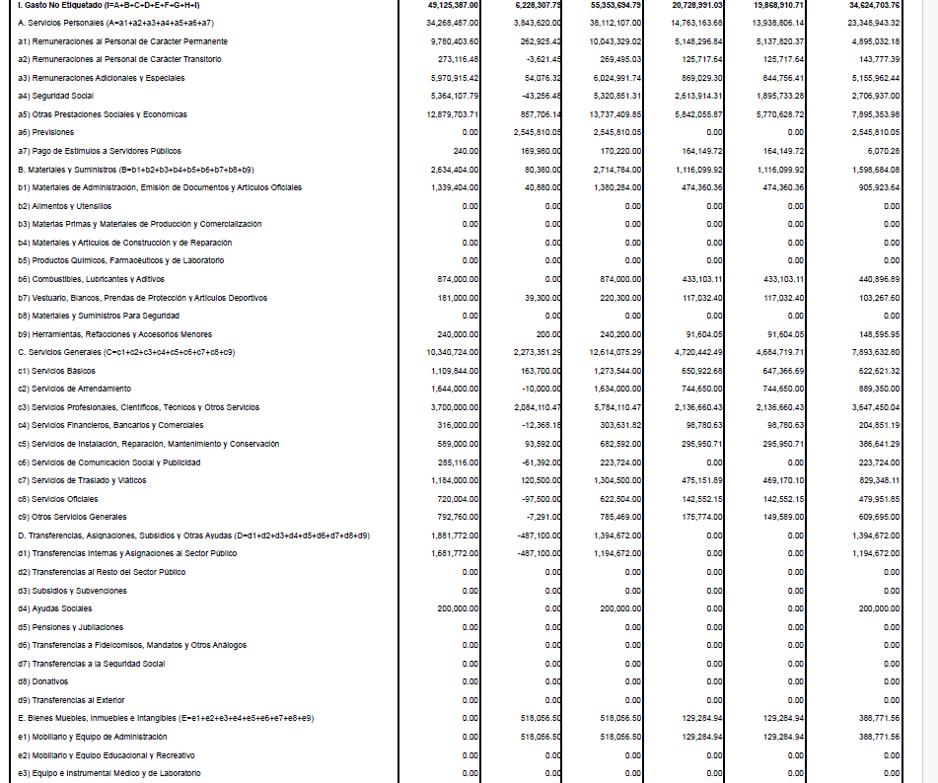
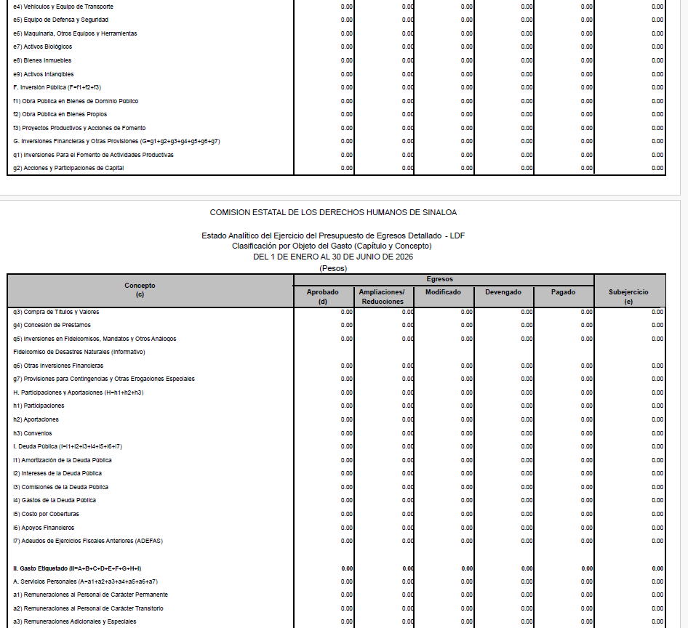
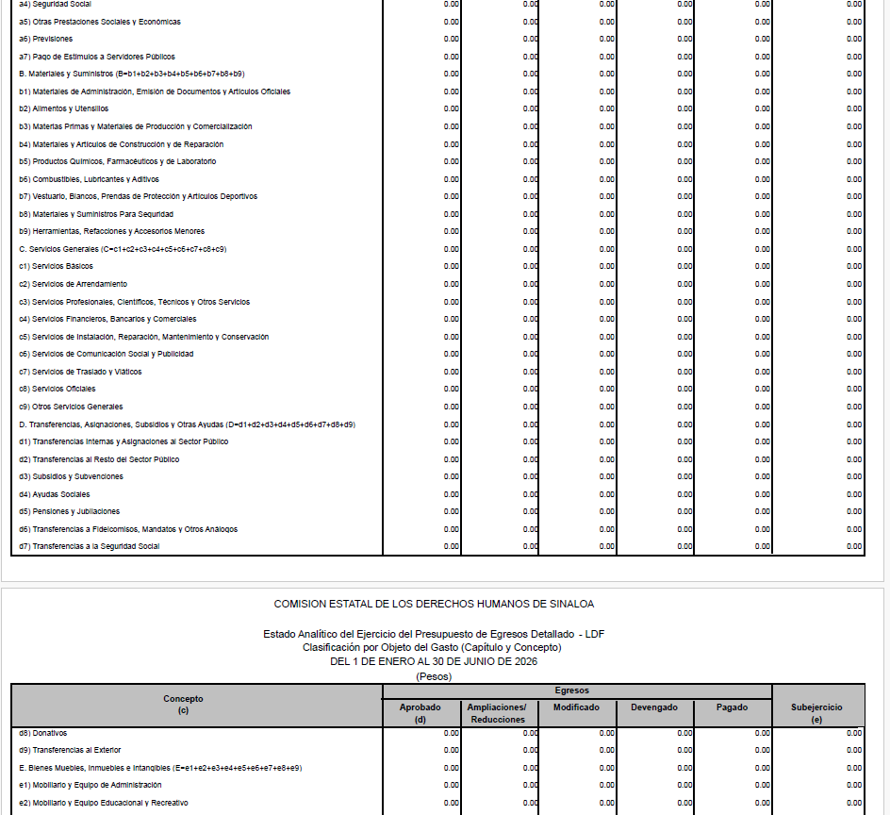
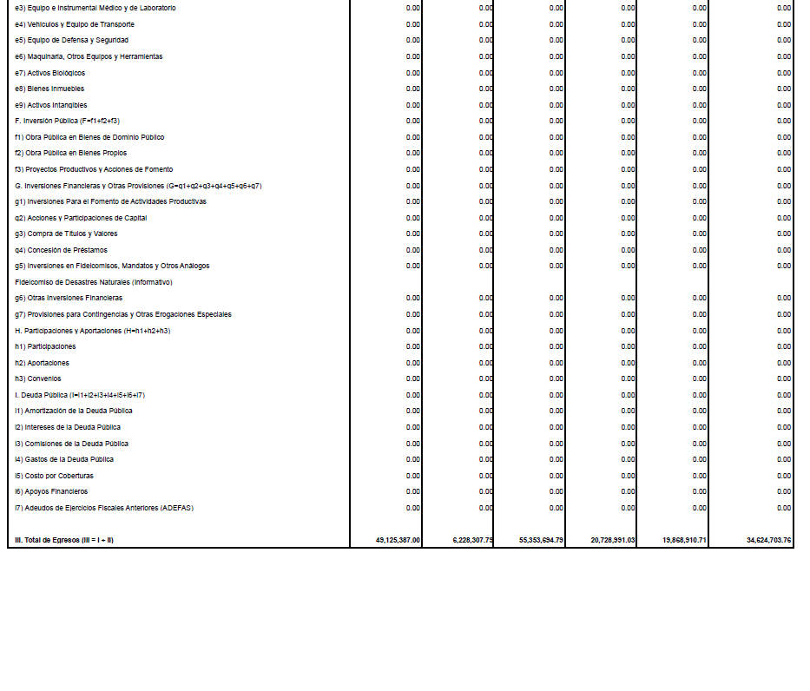
COMISIÓN ESTATAL DE DERECHOS HUMANOS SINALOA | Ejercicio: | 2026
Notas de Disciplina Financiera | Periodicidad: | Trimestral
Correspondiente del 01 de Enero al 30 de Junio de 2026 | Corte: | 2

2. Aumento o creación de nuevo Gasto:

